상품제안서
리빙아트 LED 실리콘 끈 보온병 | 상품코드: S38830

 |  |  |  |  |  |  | 02-713-8555 | www.synergygift.co.kr
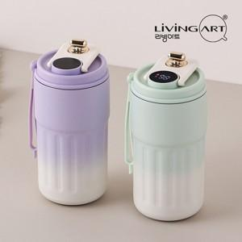

【상세/제작정보】

【인쇄/포장옵션】 | 레이저 / 포장지포장

【공급단가】 | 수량 | 50~ | 100~ | 500~ | 1,000~ | 2,000~
*VAT별도 | 그린 | 7,540원 | 7,420원 | 7,250원 | 6,960원 | 6,670원
 | 퍼플 | 7,540원 | 7,420원 | 7,250원 | 6,960원 | 6,670원

【상품 URL】 | https://www.synergygift.co.kr:443/src/goods_detail.php?gdno=38830

